매뉴얼(알고리즘)
매수한다
부자회사원 매뉴얼
대전제 1 | 주가는 우상항햔다
대전제 2 | 손해를 보지 않는다
(S)매수가보다 현재가가 높은가?
대전제 3 | 예측은 불가능하며 대응밖에 할 수 없다

Yes
No
매뉴얼 1 | 주가는 하락할 수도 있고 상승할 수도 있다
 | 주가의 상승과 하락은 예측 불가능의 영역이므로 고려대상이 되지 않는다
 | 주가상승 시 보유함으로써 수익 창출, 주가 하락시 매수함으로써 수익 창출
나스닥 -3% 인가?
(A)추가 매수할 자금이 있는가?
 | 주가의 상승하는 것과 하락하는 것, 그 사실 자체는 전혀 중요한 문제가 아니다
Yes
No
Yes
No
 | 주가가 상승하든 하락하든 언제든지 이익을 낼 수 있다

매뉴얼 2 | 수익의 창출은 "보유" 와 "매수"로 가능하며 "매도"는 정말 신중에 신중을 기한다
주식의 50%를 매도한다
보유하고 S로 돌아간다
해당 자금은 신규자금인가? 매도자금인가?
보유하고 S로 돌아간다
매뉴얼 3 | "보유"는 분할매수를 통해서 진행하며 레버리지는 쓰지 않는다.
 | 분할매수는 월급날에 비싸든 싸든 일정금액(절약, 저축으로 모은돈)을 투자한다.
 | 분할매수법으로 레버리지를 쓰는 것은 손해를 볼 수 있으므로 배제한다.
신규
매도
매도자금으로 매수할 경우 주식과 현금의 비율을 50:50으로 리밸런싱
 | 일정한 날! 일정한 금액! 은 반드시 준수한다. 그것이 분할매수의 강점이다
 | 만약 월 30만원씩 투자하는데 해당 주가의 가격이 20만원이라고 한다면
 | 남는돈 10만원은 현금으로 보유하고 있다가 가끔 오는 폭락시(=위기시)에 투자한다.
이익을 산출하고 A로 돌아간다
매수하고 S로 돌아간다
현재가보다 매도가보다 높은가?
이익 = (매도가 - 매수가)*0.75
Yes
No
매뉴얼 4 | "위기"시에 적극 매수한다.
 | 위기는 주가가 하락하는 경우이다.
 | 위기 = 주가하락 시에 고려할 것은 2가지이다.
"현재가-매도가"가
이익보다 높은가?
매수하고 S로 돌아간다
 | 1. 신규자금이 있는가?
손해 = 현재가 - 매도가
 | 2. 매도하고 보유하고 있는 자금이 있는가? 이다.
 | 신규자금은 바로 투입하면되고
Yes
No
 | 매도하고 보유하고 있는 자금은 한계가격까지 현금보유 or 매수 가능하다
 | 한계가격까지는 어떻게 하든 이익보는 구간이기 때문이다.

이익을 산출하고 A로 돌아간다
매수하고 S로 돌아간다
매뉴얼 5 | 섀넌의도끼비
 | 주식과 자산의 비중, 주식과 주식의 비중을 일정하게 리밸런싱 하는 행위 자체가 변동성을 수익으로 만들어 낸다
 | 결국 내가 산 가겨보다 비싸지면 팔고, 내가 산 가격보다 싸지면 더 매수하는 것으로 이익이 만들어진다.
 | 무조건 50:50이 아니라 폭락장에서는 현금비중을, 상승장에서는 주식비중을 높게 가져가는 것이 이익이다.

 | 켈리의공식
 | 투자규모 = 2 * 성공(승리)확률 - 1 [간략공식]
 | 승리확률 | 투자규모 | 자신이 판단한 승리확률을 넘어서는 베팅은 절대 하지 마라.
 | 10% | 투자 금물 | 켈리의 공식으로 과도한 레버리지투자는 적절치 않음을 증명가능하다.
 | 20% | 투자 금물 | 상승할것이라는 확신이 없다면 투자하지 마라
 | 30% | 투자 금물 | 하지만 우리는 상승할지 하락할지 예측할 수 없다
 | 40% | 투자 금물
 | 50% | 0% | 켈리의 공식
 | 60% | 20% | 투자규모 = 상승확률-(1-상승확률)/(수익률/손실률)
 | 70% | 40%
 | 80% | 60% | 상승확률 | 50% | 투자규모 | 13.9%
 | 100% | 100% | 수익률 | 36%
 |  |  | 손실률 | 26%

매뉴얼 6 | 적정주가 구하는 공식 (국내주식, 해외주식) → Sheet 2, 3

매뉴얼 7 | 100% 부자가 되는 방법 → Sheet 4

PER
PER, 주가수익비율, Price Earning Ratio
1 | PER = 시가총액 / 당기순이익 = 주가 / 주당순이익
 | ※ PER에서의 시가총액은 미래시점! 당기순이익은 현재(또는 과거시점) 임에 유의!

2 | PER, 주가수익비율이 가지는 5가지 의미
 | 수익률 | PER이 10이란 말은 이 회사의 수익률이 10배 늘어날 것이다! 라는 말과 같은 것
 | 연평균수익률 | PER이 10이란 말은 이 회사의 연평균성잘률이 10%일 것이다! 라고 예상하는 것과 같은 것
 | 기대가치 | PER이 10이란 말은 이 회사의 수익 10은 현재 100의 가치를 가지고 있는 것
 | 해당 기업의 이익을 사람들이 지불하고 하는 돈, 인기도, 기업의기대치 | PER이 10이란 말은 이 회사의 수익이 현재 10이지만 난 100을 기꺼이 지불할 의사가 있다(지불했다)
 | 투자금회수햇수 | PER이 10이란 말은 이 회사의 수익이 10 그대로인 경우, 내가 투자한 100을 회수하는데 걸리는 시간은 10년

3 | PER이 20인 기업이 PER이 10인 기업보다 훨씬 좋다.
 | 고성장주, 고PER은 빠른 이익증가와 주가를 빠르게 위로 올린다
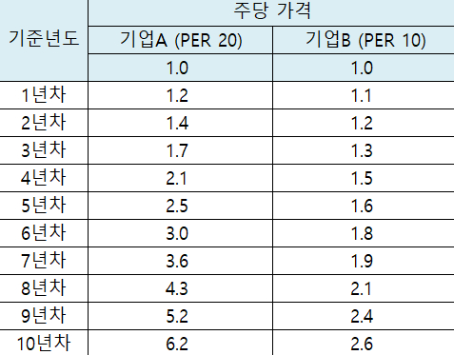
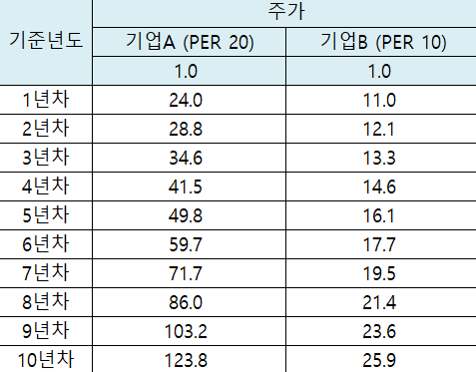

 | PER을 20으로 계속 유지하는 기업이 있다면 이 기업은 대박 기업
 | PER의 과거 데이터를 보고 높은 PER을 계속 유지하고 있다면 그것도한 좋은 신호
4 | 당신이 PER에 대해서 단 한 가지 기억해야 한다며 PER이 지나치게 높은 종목은 피해야 한다는 것이다. -피터린치-
 | PER이 높은 기업은 이익증가율이 엄청나게 높아야만 높은 주가를 지탱할 수 있습니다
 | 만약 이런 기대를 충족하지 못하는 이익이 발생했을 때 주가의 폭락은 피할 수 없는 것
 | 나는 PER이 높은 주식을 사는 사람을 이해할 수 없다 찾아보면 PER이 낮으면서 좋은 기업이 널리고 널렸는데 말이다 -피터린치-

